Existant - Franchissement
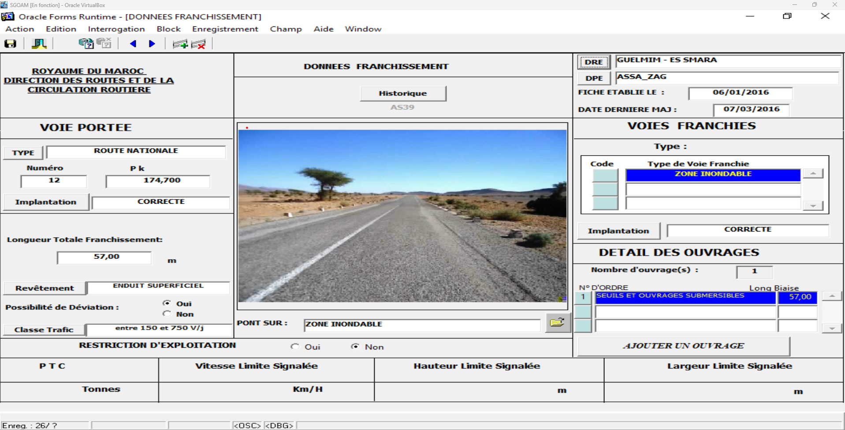
Données fiche "Données Franchissement"

DRE |  |  | Liste de choix
DPE |  |  | Liste de choix
Fiche établie le: |  |  | Texte
Date dernière MAJ |  |  | Texte
Historique |  |  | Bouton
Numéro d'incrémentation |  |  | Valeur incrémentée automatiquement
Voie portée
 | Type |  | Liste de choix
 | Numéro |  | Texte
 | Pk |  | Texte
 | Implantation |  | Liste de choix
 | Longueur totale franchissement |  | Texte
 | Revêtement |  | Liste de choix
 | Possibilité de déviation |  | Bouton de choix (booléen)
 | Classe trafic |  | Liste de choix
 | Pont sur: |  | Liste de choix
 | Restriction d'exploitation
 |  | Restriction de circulation | Bouton de choix (booléen)
 |  | PTC | Valeur importée
 |  | Vitesse Limite Signalée | Valeur importée
 |  | Hauteur Limite Signalée | Valeur importée
 |  | Largeur Limite Signalée | Valeur importée
Voie Franchie
 | Type
 |  | Code | Liste de choix
 |  | Type de Voie Franchie | Liste de choix
 | Implantation |  | Liste de choix
Détail des Ouvrages
 | Nombre d'ouvrage(s) |  | Valeur calculée
 | Liste
 |  | N° d'ordre | Bouton
 |  | Désignation | Texte
 |  | Long Biaise | Valeur importée
 |  | Ajouter un ouvrage | Bouton

Existant - Détails Ouvrage
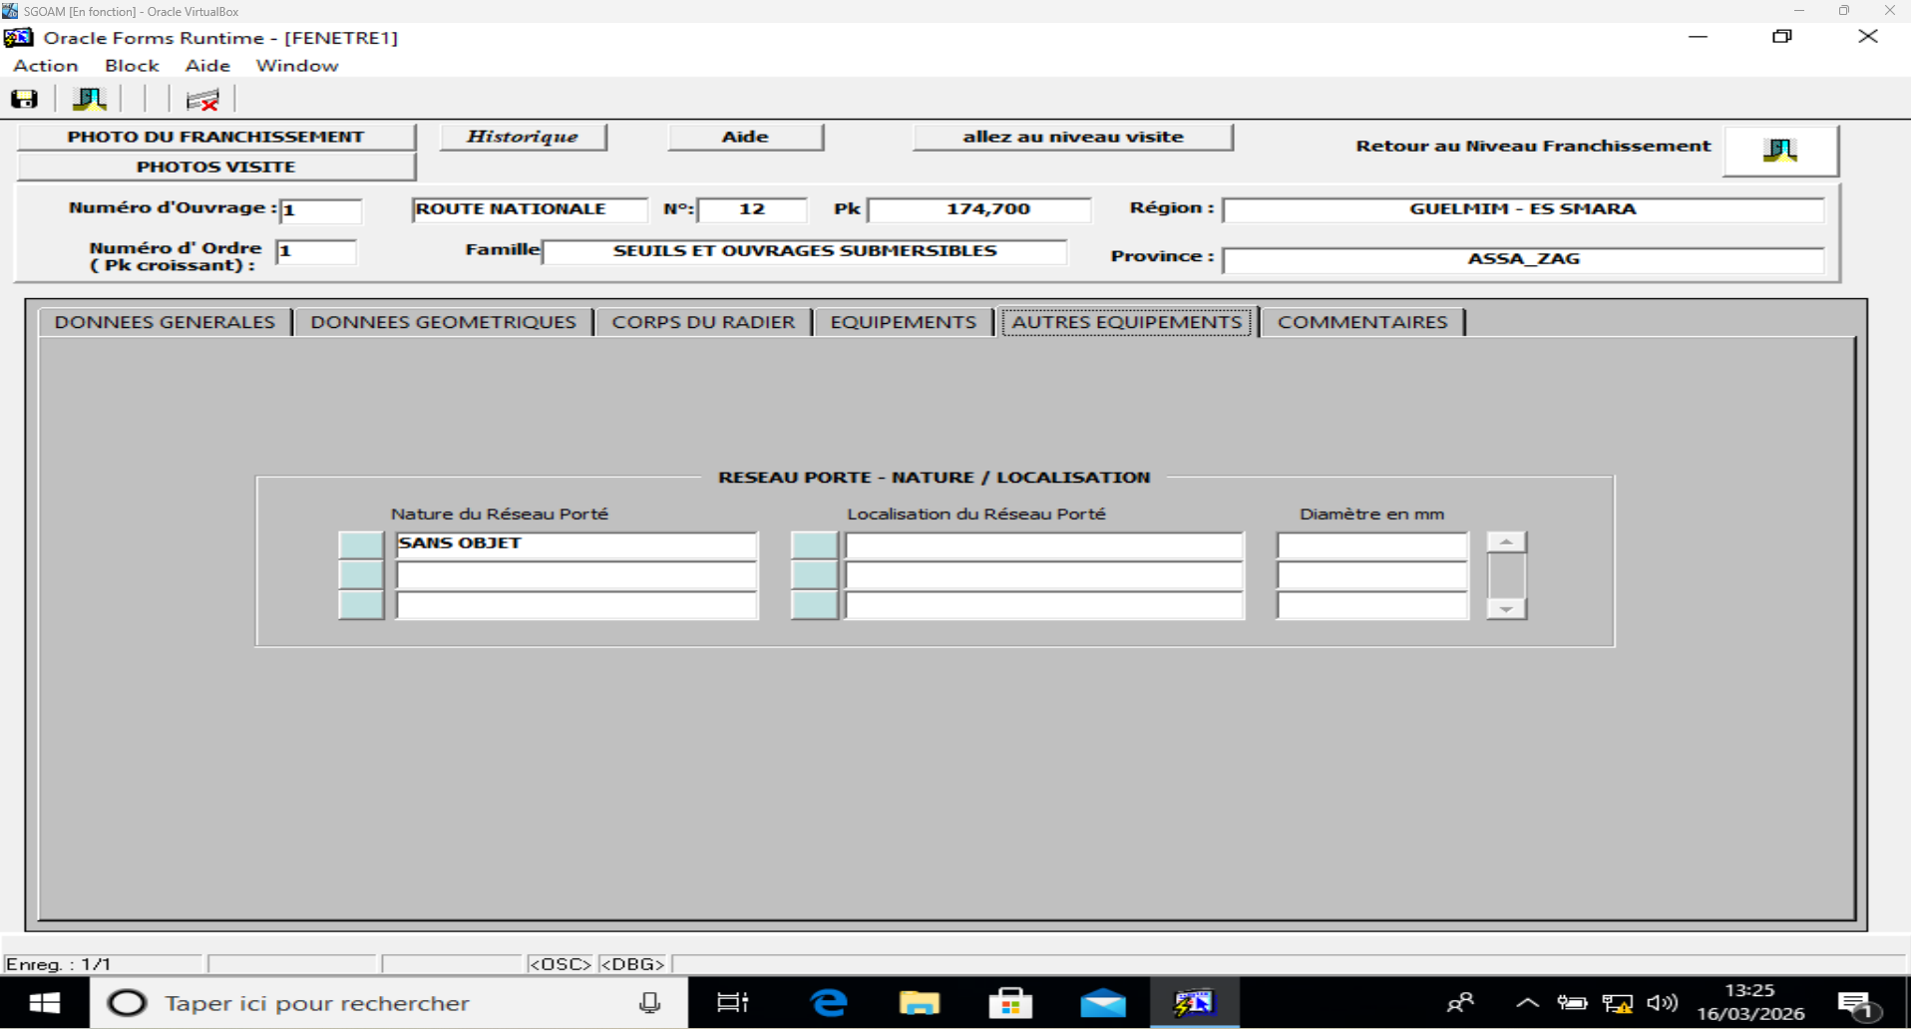
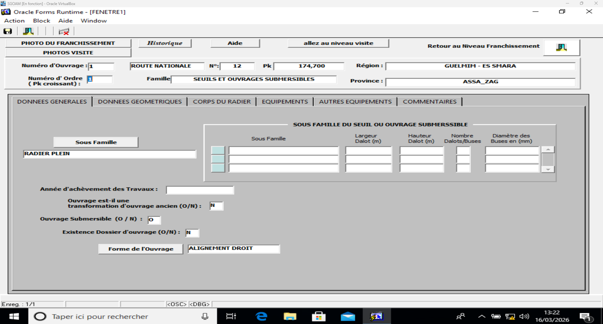
Fiche "Détails de l'ouvrage" --> Niveau 1ère inspection spéciale
 | (accessible à partir de la fiche de franchissement, qui peut comporter 1 ou plusieurs OA)

Photo de Franchissement |  |  | Bouton
Historique |  |  | Bouton
Aide |  |  | Bouton
Allez au niveau visite |  |  | Bouton
Retour au niveau Franchissement |  |  | Bouton
Photos visite |  |  | Bouton
Numéro d'ouvrage |  |  | Valeur importée
Type de route |  |  | Valeur importée
Numéro de route |  |  | Valeur importée
Pk |  |  | Valeur importée
Région |  |  | Valeur importée
Numéro d'ordre (Pk croissant) |  |  | Valeur importée
Famille |  |  | Liste de choix
Province |  |  | Valeur importée
Onglet "Données générales"
 | Sous Famille |  | Liste de choix
 | Type d'ouvrage (autres précisions) |  | Texte
 | Année d'achèvement des travaux |  | Texte
 | Ouvrage est-il une transformation d'ouvrage ancien (O/N) |  | Booléen
 | Ouvrage Submersible (O/N) |  | Booléen
 | Existence Dossier d'ouvrage (O/N) |  | Booléen
 | Forme de l'ouvrage |  | Liste de choix
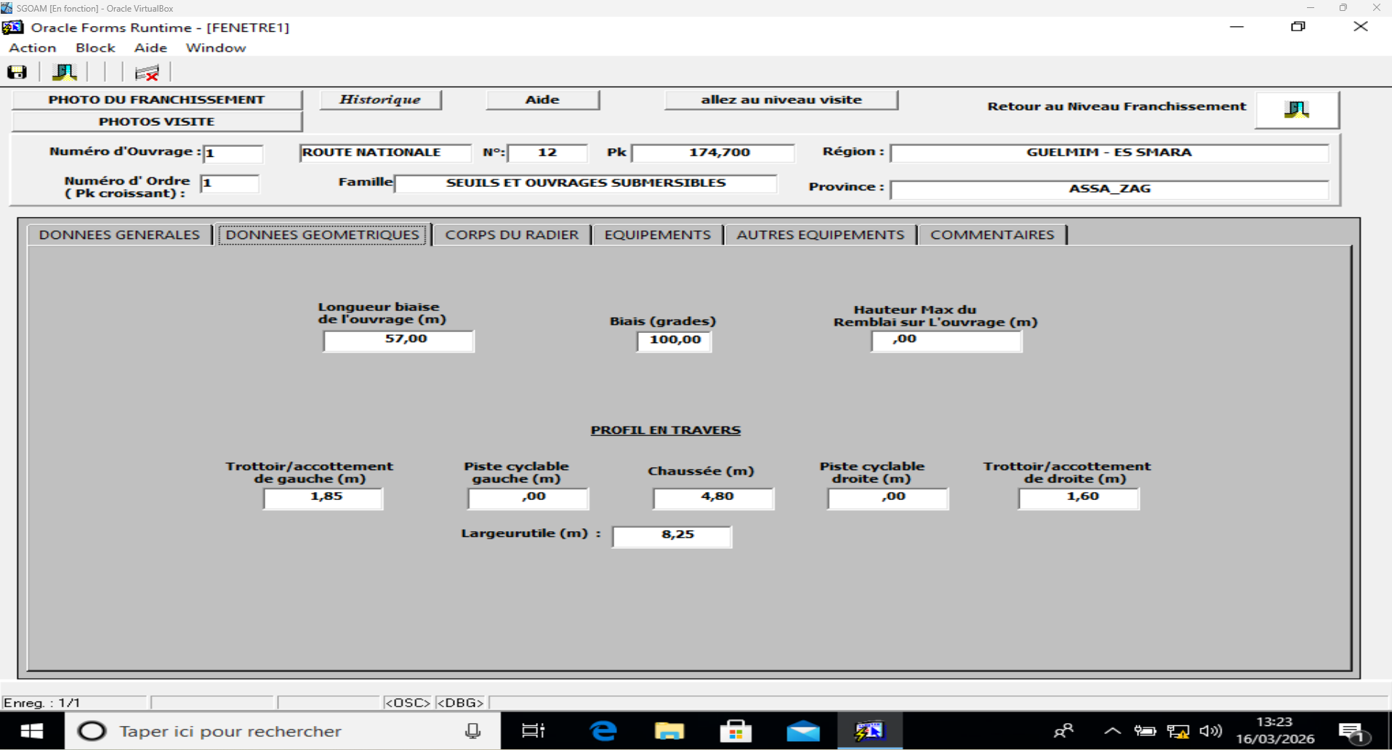
Onglet "Données géométriques"
 | Longueur biaise de l'ouvrage |  | Texte
 | Biais (grades) |  | Texte
 | Nombre de travées |  | Texte
 | Hauteur Max Sous Tablier |  | Texte
 | Portées/Flèche/Ouverture des travées
 |  | Num travée | Texte
 |  | Portée | Texte
 |  | Flèche | Texte
 |  | Ouverture | Texte
 | Profil en travers
 |  | Trottoir/accotement de gauche | Texte
 |  | Piste cyclable gauche | Texte
 |  | Chaussée | Texte
 |  | Pyste cyclable droite | Texte
 |  | Trottoir/accotement de droite | Texte
Onglet "Structure de tablier"
 | Franchissement structurel |  | Liste de choix
 | Coupe en travers |  | Liste de choix
 | Matériaux de tablier |  | Liste de choix
Onglet "Appuis"
 | Culées
 |  | Numéro culée | Texte
 |  | Type culée | Liste de choix
 |  | Matériaux culée | Liste de choix
 |  | Murs type | Liste de choix
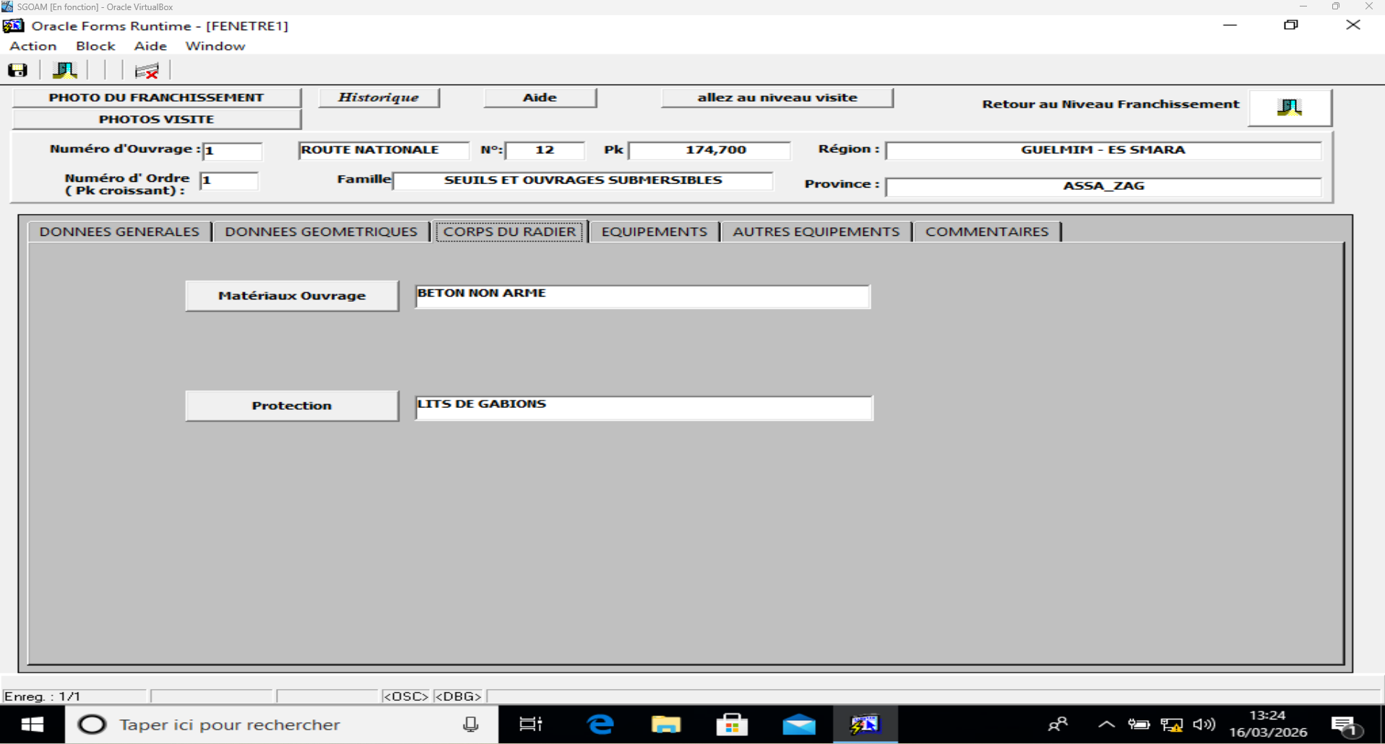
 |  | Murs matériaux | Liste de choix
 |  | Fondations culée | Liste de choix
 |  | Protection culée | Liste de choix
 | Piles
 |  | Numéro pile | Texte
 |  | Type pile | Liste de choix
 |  | Matériaux pile | Liste de choix
 |  | Fondations pile | Liste de choix
 |  | Protection pile | Liste de choix
Onglet "Equipements"
 | Chape d'étanchéité |  | Liste de choix
 | Joint de chaussée |  | Liste de choix
 | Appareil d'appui |  | Liste de choix
 | Trottoirs et joints de trottoir
 |  | Type trottoir | Liste de choix
 |  | Type joint | Liste de choix
 | Dispositif de retenue |  | Liste de choix
 | Dispositif de drainage des eaux de chaussée
 |  | Type de dispositif de drainage | Liste de choix
 |  | Nombre | Texte
Onglet "Autres équipements"
 | Réseau porté - Nature / Localisation
 |  | Nature du réseau porté | Liste de choix
 |  | Localisation du réseau porté | Liste de choix
 |  | Diamètre en mm | Texte
 | Dispositif permanent de visite |  | Liste de choix
 | Dispositif permanent de suivi |  | Liste de choix
Onglet "Commentaires"
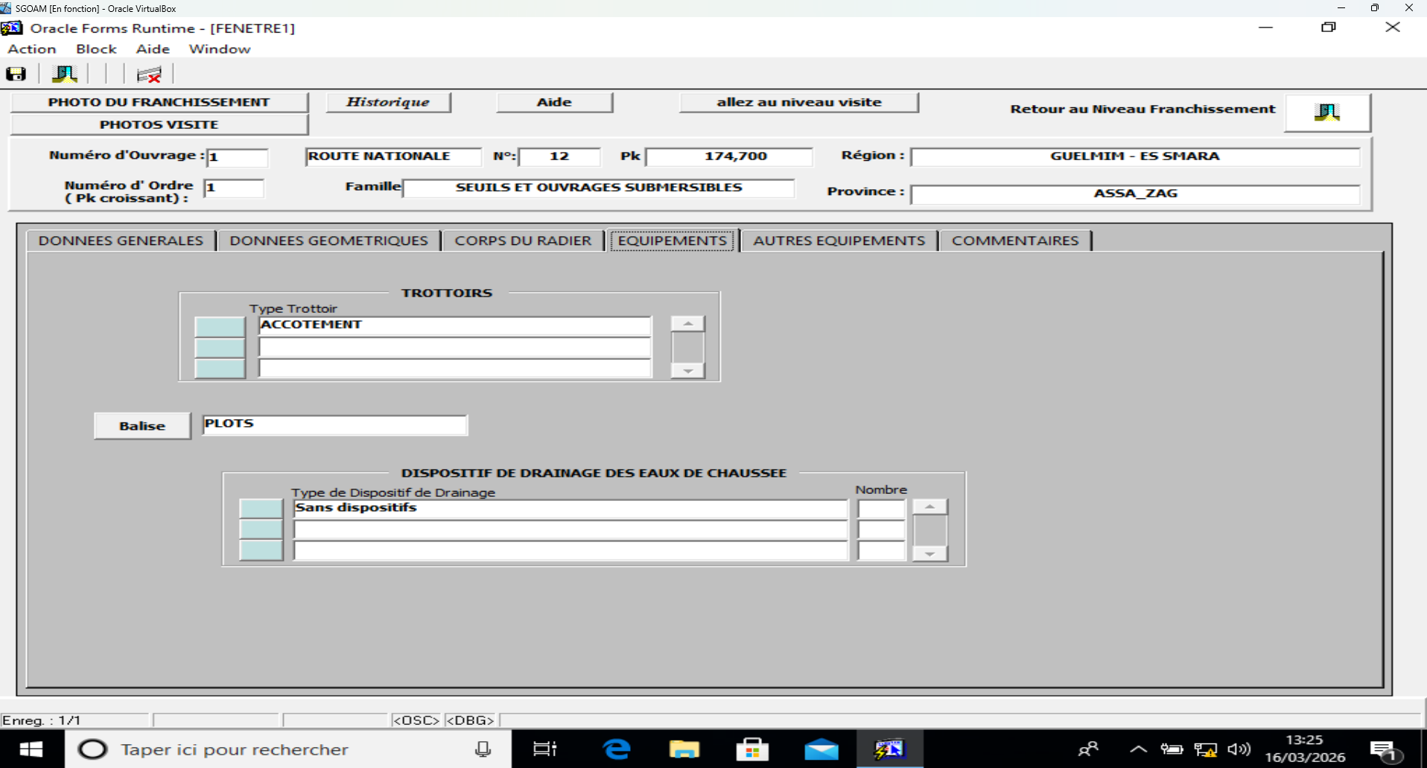
 | Commentaires |  | Texte

Existant - Visite
Fenêtre visite (bouton "allez au niveau visite")
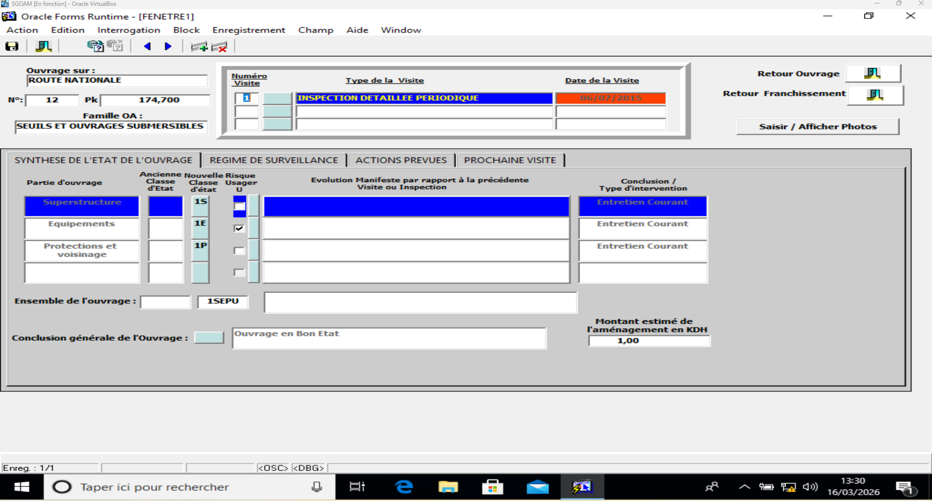
Ouvrage sur: |  |  |  | Valeur importée
Numéro |  |  |  | Valeur importée
Pk |  |  |  | Valeur importée
Famille OA |  |  |  | Valeur importée
Retour Ouvrage |  |  |  | Bouton
Retour Franchissement |  |  |  | Bouton
Saisir/Afficher Photos |  |  |  | Bouton
Tableau visites
 | Numéro visite |  |  | Texte
 | Type de la Visite |  |  | Liste de choix
 | Date de la Visite |  |  | Texte
Onglet "Synthèse de l'état de l'ouvrage"
 | Partie d'ouvrage |  |  | Valeur automatique
 | Ancienne classe d'état |  |  | Texte
 | Nouvelle classe d'état |  |  | Liste de choix
 | Risque usager U |  |  | Case à cocher
 | Evolution manifeste par rapport à la précédente visite ou inspection |  |  | Texte
 | Conclusion / Type d'intervention |  |  | Valeur automatique
 | Ensemble de l'ouvrage |  |  | Texte
 | Conclusion générale de l'ouvrage |  |  | Liste de choix
 | Montant estimé de l'aménagement |  |  | Texte
Onglet "Régime de surveillance"
 | Ensemble de l'ouvrage
 |  | Type de surveillance |  | Liste de choix
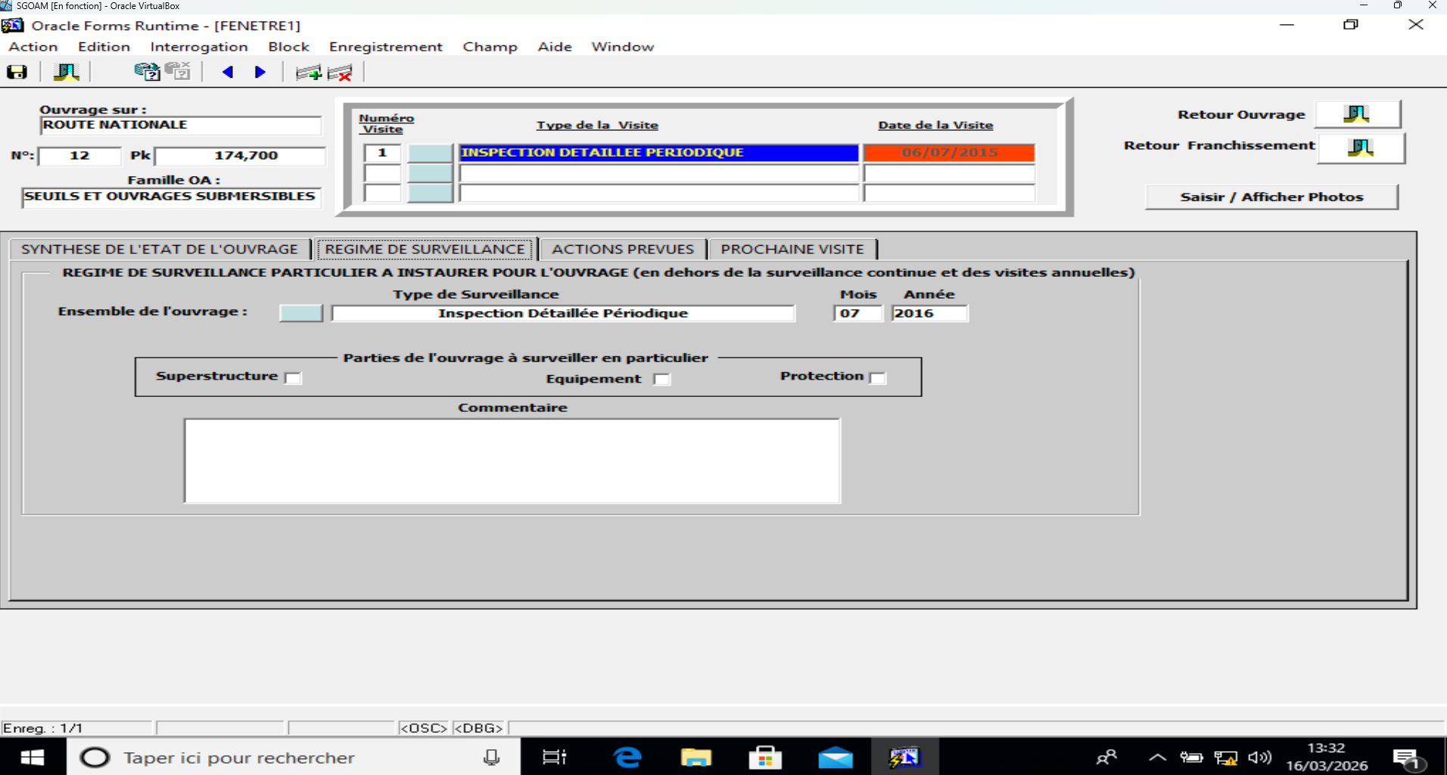
 |  | Mois |  | Texte
 |  | Année |  | Texte
 | Parties de l'ouvrage à surveiller en particulier
 |  | Superstructures |  | Case à cocher
 |  | Fondation |  | Case à cocher
 |  | Equipement |  | Case à cocher
 |  | Protection |  | Case à cocher
 | Commentaires |  |  | Texte
Onglet "Actions prévues"
 | Tableau récapitulatif des notes et décisions par famille de composants
 |  | Familles de composants
 |  |  | S - Superstructure | Valeur automatique
 |  |  | F - Fondations et Appuis | Valeur automatique
 |  |  | E - Equipements | Valeur automatique
 |  |  | P - Protections et voisinage | Valeur automatique
 |  | Note |  | Valeur importée
 |  | Décision (type) associée à la note |  | Valeur automatique
 | Tableau des types d'action d'entretien et de réparation
 |  | N° d'action prévue |  | Texte
 |  | Type d'action d'entretien et de réparation |  | Liste de choix
 |  | Intervention lourde (O/N) |  | Case à cocher
 |  | Estimation |  | Texte
 |  | Exécutant |  | Liste de choix
 |  | Urgence (O/N) |  | Case à cocher
 |  | Date limite réalisation |  | Texte
Onglet "Prochaine visite"
 | Prochaine visite ou inspection
 |  | Type de la visite |  | Liste de choix
 |  | Mois |  | Texte
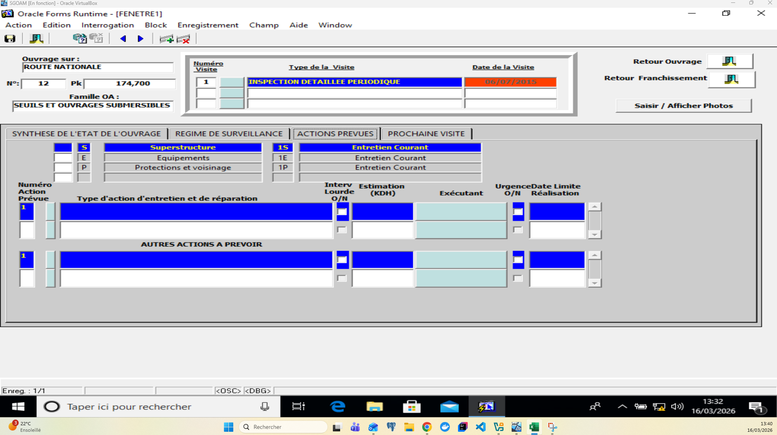
 |  | Année |  | Texte
 |  | Restriction de la circulation pendant la visite |  | Liste de choix
 | Commentaires |  |  | Texte
 | Tableau de matériel à prévoir |  |  | Liste de choix

 |  |  |  |  | s

 |  |  | s

